Co2、MAGロボット
2025/4～ |  | 設備名 |  | 設備呼称 |  |  |  | NO | 制改訂日 |  |  | 制改訂内容 |  |  | 承認 | 作成
 |  | Co2、MAG溶接ロボット |  |  |  |  |  | 1 | 2025-02-14 |  |  | 制定 |  |  |  | 成田

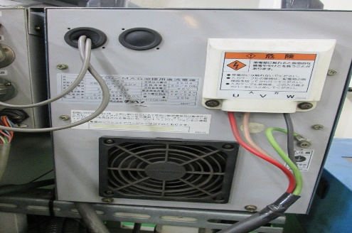
点検項目 |  |  | 内容 |  | 4月 | 5月 | 6月 | 7月 | 8月 | 9月 | 10月 | 11月 | 12月 | 1月 | 2月 | 3月
①

 |  |  | 溶接機裏側の
 |  |  | フィルターを清掃

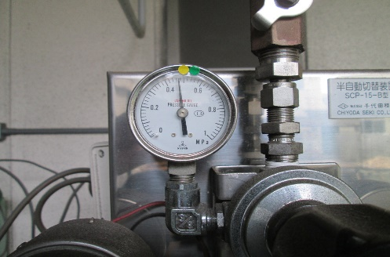
②
 |  |  | 1F中庭
 |  |  | ガス圧計のゲージ内に
 |  |  | 針があるか確認
 |  |  | （異常が見られたら
 |  |  | 大丸エナウィンに連絡）

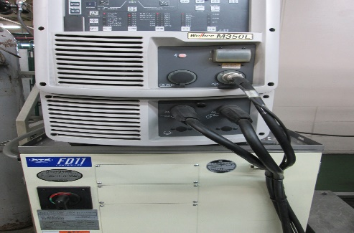
③
 |  |  | 溶接機電源を入れ
 |  |  | 異音が無いか確認

 |  |  | (例)ファンが強く
 |  |  | 回っていないかなど

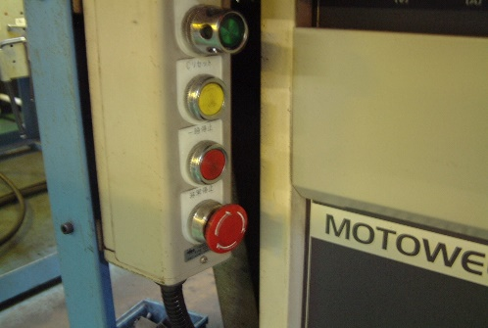
④

 |  |  | 非常停止ボタンを
 |  |  | 押して作動するか

 |  |  | （運転準備を入れて行う）

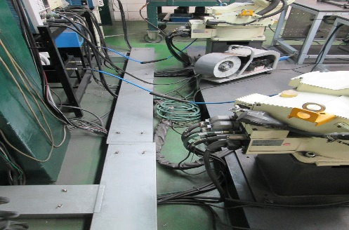
⑤

 |  |  | 電気配線の破損確認
 |  |  | （目視：亀裂がないか）

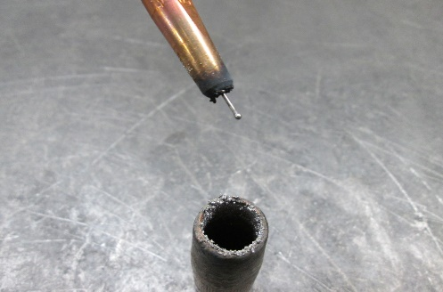 ⑥

 |  |  | トーチノズル、チップ
 |  |  | Sワッシャーの有無と
 |  |  | 清掃、緩みの確認

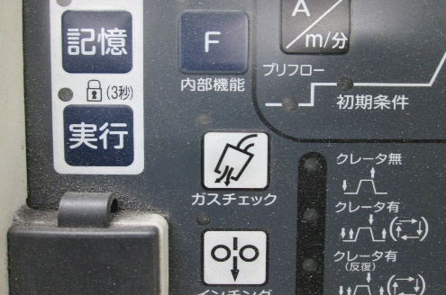
⑦

 |  |  | 溶接機左下の
 |  |  | ガスチェックボタン押し
 |  |  | 清掃したトーチから
 |  |  | ガスが出ているか確認

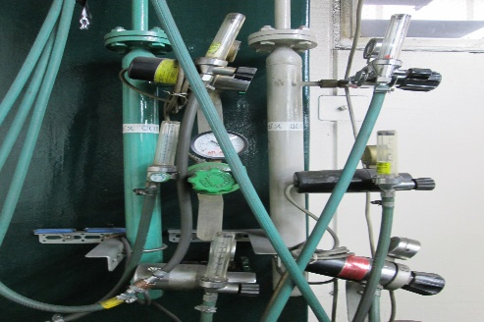
⑧ |  |  | ガス漏れ確認
 |  |  | レギュレーター、カプラ
 |  |  | 配管接続部に
 |  |  | 探知スプレーを吹き確認

 |  |  | ガス流量を12L/min
 |  |  | に調整する
 |  |  | （目安）球の下部を10に
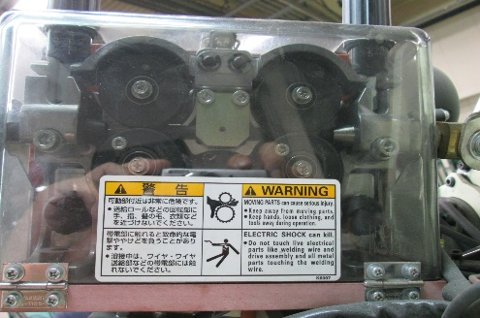
⑨

 |  |  | 送給装置のローラー
 |  |  | にエアーブローする

 |  |  | （送給圧は3,5に調整）

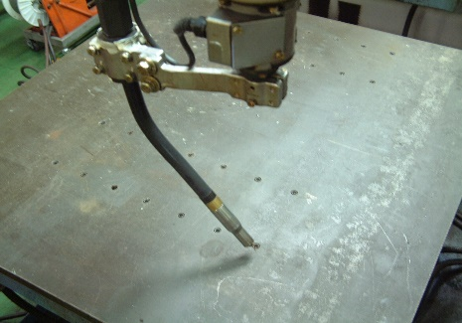
⑩ |  |  | ロボットと定盤の
 |  |  | 位置出し確認

 |  |  | プログラム番号
 |  |  | 定盤A
 |  |  | 定盤B
 |  |  | 定盤C

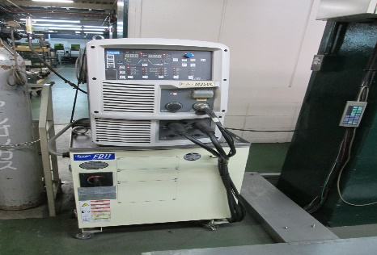
⑪

 |  |  | 溶接機内のエアブロー
 |  |  | （1年に一回）

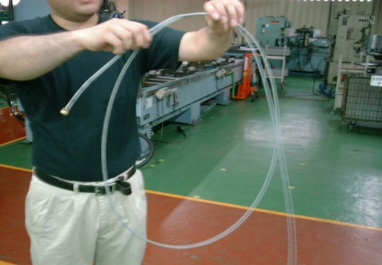
⑫

 |  |  | コンジットホース内の
 |  |  | 清掃（半年に一回）
 |  |  | アルコール

 |  |  | 点検日
 | 異常なし、調整完了 〇
 | 要修理、再調整 ✕ |  | 点検者

